LEGENDA
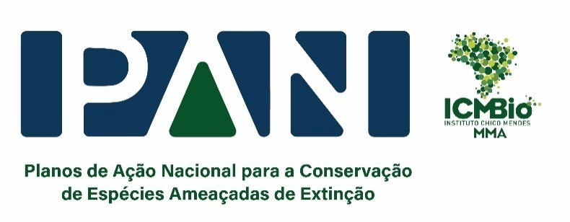 CONCEITOS DA MATRIZ DE PLANEJAMENTO

Conceito | Definição
Visão de Futuro | Elaborada de forma a responder às necessidades de conservação das espécies ou ambientes foco, a Visão de Futuro representa o cenário que se almeja chegar em longo prazo. A elaboração de uma Visão de Futuro é opcional e seu horizonte temporal é específico para cada PAN.
Objetivo Geral | Mudança positiva na conservação das espécies ou ambientes foco que o PAN pretende alcançar. É uma perspectiva compartilhada dos participantes do PAN que reflete um estado ou condição necessária e, sobretudo, possível de se alcançar em cinco anos ou no tempo de vigência determinado para o ciclo de gestão do PAN. O Objetivo Geral do PAN contribuirá para atingir o cenário que se almeja chegar em longo prazo.
Objetivos Específicos | Resultado intermediário para a superação ou minimização das ameaças ao foco de conservação, devendo ser mensurável e exequível dentro do tempo determinado para o ciclo de gestão do PAN, contribuindo decisivamente para alcançar o Objetivo Geral.
Ação | Representa o que deve ser feito para alcançar o Objetivo Específico, buscando reverter as ameaças a ele associadas. As ações devem ser específicas, mensuráveis, relevantes, exequíveis e ter efeito dentro do tempo determinado para o ciclo de gestão do PAN, e estar situadas dentro da esfera de atribuições e competências dos participantes da Oficina de Planejamento.
Produto | Aquilo que é obtido pela realização da ação. Deve ser mensurável, tangível, comprovar a execução da ação e estar situado dentro da esfera de atribuições e competências dos participantes da Oficina de Planejamento.
Resultado Esperado | Indica qual resultado pretende-se alcançar com a execução da ação. Diferente do produto, este item pode estar fora da esfera de atribuições e competências dos participantes da oficina e não é de preenchimento obrigatório.
Período | Datas de início e término da implementação da ação, sendo que o término deve estar dentro do tempo determinado para o ciclo de gestão do PAN.
Articulador | Pessoa responsável por articular a implementação da ação e apresentar o produto obtido. No entanto, ele não é o único responsável pela execução da ação.
Colaboradores | Pessoas ou instituições corresponsáveis pela execução da ação, que auxiliam nas diferentes etapas de sua implementação.
Custo Estimado | É um campo numérico com a estimativa dos recursos financeiros necessários para a implementação da ação.
Localidade | Localização geográfica onde será executada a ação durante o ciclo de gestão vigente. Geralmente, a localidade possui menor escala e está relacionada com a área de atuação do articulador e colaboradores da ação, sendo a unidade geográfica mínima o município ou a bacia/tributário onde a ação será realizada.
Área de Relevância | Localização geográfica de todas as áreas importantes para a execução da ação, independente da área de atuação do articulador e colaboradores. Assim, a Área de Relevância é aquela onde a execução da ação é necessária, ainda que não seja viável no atual ciclo de gestão.
Observação | Informações relevantes para a execução da ação.
Linha Temática | É um campo para a classificação temática da ação, a partir de uma lista suspensa pré-definida. (Definição de cada linha temática abaixo)

LINHAS TEMÁTICAS
Capacitação e EA | Capacitação: Processo de aprendizagem, que visa contribuir para o desenvolvimento de competências. (Adaptado do PNDP, 2006); Educação ambiental: práticas voltadas à sensibilização da coletividade sobre as questões ambientais, formação de multiplicadores e engajamento em prol do meio ambiente (PNEA - Lei nº 9795/1999)
Comunicação e Divulgação | Ações voltadas para difundir, promover ou publicar assuntos relacionados ao PAN, tornando-os acessíveis para o público em geral.
Espécies Exóticas Invasoras | Atividades que envolvem prevenção, detecção, controle ou erradicação de espécie exótica cuja introdução ou dispersão ameaça a diversidade biológica. Como espécie exótica entende-se espécie, subespécie ou táxon de hierarquia inferior ocorrendo fora de sua área de distribuição natural, incluindo qualquer parte do indivíduo que possa sobreviver e reproduzir-se, como gametas, sementes, ovos ou propágulos (IN ICMBio Nº 6/2019).
Financiamento | Identificação de fontes de captação de recursos financeiros para execução das ações.
Fiscalização | Controle e vigilância destinados a impedir estabelecimento ou continuidade de atividades consideradas lesivas ao meio ambiente ou em desconformidade com que foi autorizado. (IAP – Instituto Ambiental do Paraná).
Gestão da Informação | Geração, organização, disponibilização e análise de dados sobre biodiversidade.
Licenciamento | Proposição de medidas facilitadoras, mitigadoras ou compensatórias relacionadas ao processo de licenciamento ambiental.
Manejo de Habitat | Atividades relacionadas à recuperação, manutenção, restauração ou conectividade de ambientes naturais.
Manejo ex situ | Intervenção sobre espécimes da fauna em ambiente controlado sob interferência e cuidado humano com a finalidade de manter e/ou reproduzir tais espécimes em cativeiro (IN ICMBio Nº 5/2021).
Manejo in situ | Intervenção sobre espécimes da fauna em seu habitat natural visando à manutenção e recuperação de populações viáveis (IN ICMBio Nº 5/2021).
Normativas | Proposição de elaboração, revisão ou alteração de diretrizes, regras ou normas e articulação com outros órgãos nas diferentes esferas para sua efetiva incorporação e implementação em seus instrumentos legais.
Ordenamento e gestão territorial | Estratégias que orientem a priorização das ações necessárias para uma gestão adequada do território (ordenamento territorial, áreas prioritárias, zoneamento urbano)
Pesquisa | Monitoramento, investigação e produção de conhecimento técnico-científico.
Unidade de Conservação | Unidades de Conservação- Criação, implementação, ampliação de unidades do SNUC e áreas protegidas.
Uso Sustentável | Utilização racional de componentes da biodiversidade, mantendo seu potencial para atender às necessidades das gerações presentes e futuras (Adaptado da CDB - Decreto Legislativo nº 2, de 1994) - Mitigação e melhoria em equipamentos e estrutura.

